1. THỐNG KÊ NHANH
1
2
 | Trường | Cách tính | Mô Tả
 | - Ngày trước đó | Nhập tay | Quản trị web sẽ tải các file Input lên và sẽ nhập tay 2 ngày cần so sánh với nhau lên hệ thống
 | - Ngày mới nhất | Nhập tay
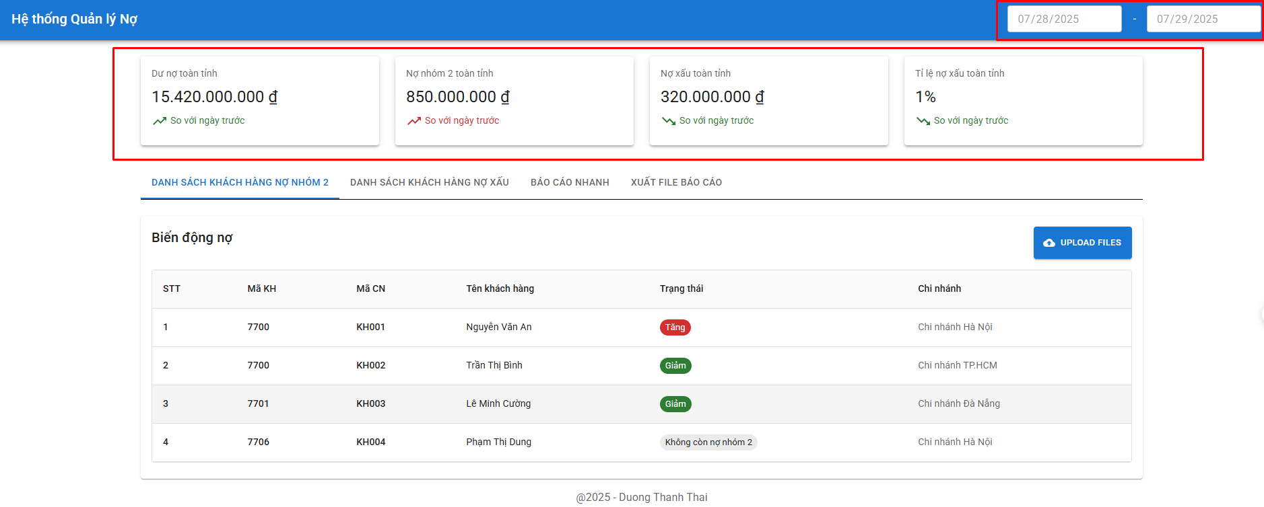 | - Dư nợ toàn tỉnh | + Sử dụng file: 11.08 TOAN TINH; Folder: BC TONG + Giá trị = tongduno (Agribank CN Kien Giang) + tongduno (Agribank CN Kiên Lương Kien Giang) + tongduno (Agribank CN Kiên Hải Kien Giang) + tongduno (Agribank CN Hòn Đất Kien Giang) + tongduno (Agribank CN Hà Tiên Kien Giang) + tongduno (Agribank CN Ba Hòn Kien Giang) + tongduno (Agribank CN Rạch Sỏi Kien Giang) + tongduno (Agribank CN Rạch Giá Kien Giang) + tongduno (Agribank CN Mỹ Lâm Kien Giang) | Thể hiện dư nợ toàn tỉnh ngày mới nhất và so sánh được dư nợ toàn tỉnh so với ngày trước đang tăng hay giảm
 | - Nợ nhóm 2 toàn tỉnh | + Sử dụng file: 11.08 TOAN TINH; Folder: BC TONG + Giá trị = nhom2 (Agribank CN Kien Giang) + nhom2 (Agribank CN Kiên Lương Kien Giang) + nhom2 (Agribank CN Kiên Hải Kien Giang) + nhom2 (Agribank CN Hòn Đất Kien Giang) + nhom2 (Agribank CN Hà Tiên Kien Giang) + nhom2 (Agribank CN Ba Hòn Kien Giang) + nhom2 (Agribank CN Rạch Sỏi Kien Giang) + nhom2 (Agribank CN Rạch Giá Kien Giang) + nhom2 (Agribank CN Mỹ Lâm Kien Giang) | Thể hiện được nợ nhóm 2 toàn tỉnh ngày mới nhất và so sánh được với ngày trước đang tăng hay giảm
 | - Nợ xấu toàn tỉnh | Dư nợ toàn tỉnh - Nợ Nhóm 2 toàn tỉnh | Thể hiện được nợ xấu toàn tỉnh ngày mới nhất và so sánh được với ngày trước đang tăng hay giảm
 | - Tỉ lệ nợ xấu toàn tỉnh | Nợ xấu toàn tỉnh/Dư nợ toàn tỉnh | Thể hiện được tỷ lệ nợ xấu toàn tỉnh ngày mới nhất và so sánh được với ngày trước đang tăng hay giảm

2. DANH SACH KH NHOM 2
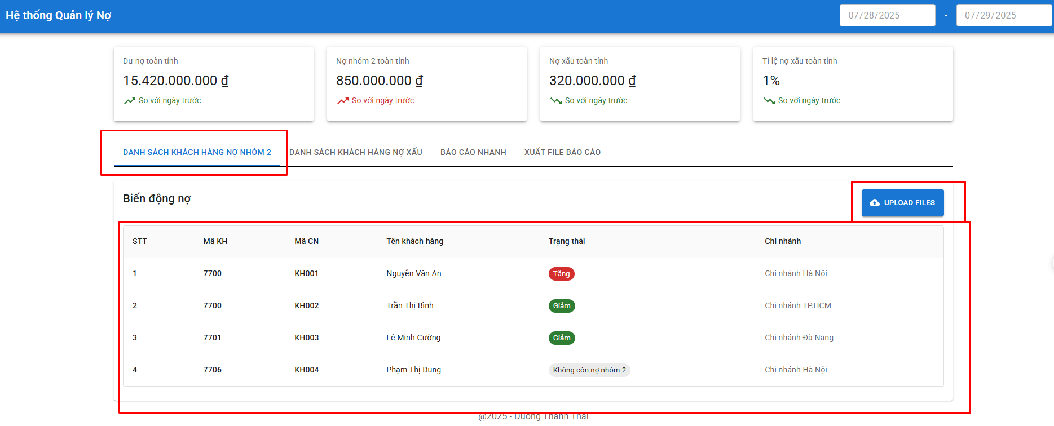
Trường | Cách tính |  | Mô Tả
 | File sử dụng: 10.8 N2 và 11.8 N2; trong Folder BAO CAO CHI TIET
Bảng thống kê danh sách có biến động nợ nhóm 2 | Trường hợp | Kết quả trả ra | Xuất hiện các khách hàng thay đổi dư nợ (tăng, giảm, không còn nợ nhóm 2, xuất hiện mới) giữa ngày mới và ngày cũ.
 | “Mã kháchh hàng” có trong file 11.8 N2 nhưng không có trong file 10.8 N2 | - Mã Kháchh hàng
 |  | - Tên khách hàng có “Mã Kháchh hàng” đó.
 |  | - Trạng thái: Xuất hiện mới
 |  | - Mã Chi nhánh: Cột “Tên chi nhánh” trong file 11.8 N2 ứng với "Mã kháchh hàng" tương ứng đó
 | “Mã kháchh hàng” không có trong file 11.8 N2 nhưng có trong file 10.8 N2 | - Mã Kháchh hàng
 |  | - Tên khách hàng có “Mã Kháchh hàng” đó.
 |  | - Trạng thái: Không còn nợ nhóm 2
 |  | - Mã Chi nhánh: Cột “Tên chi nhánh” trong file 10.8 N2 ứng với "Mã kháchh hàng" tương ứng đó
 | “Mã kháchh hàng” có ở cả 2 file 11.8 N2 và file 10.8 N2 | - Tiến hành lấy cột “tổng số” trong file 11.8 N2 - (trừ) cột “tổng số” trong file 10.8 N2 ứng với “Mã kháchh hàng” đó
 |  | · If kết quả trừ = 0 => Không hiện lên bảng
 |  | · If kết quả > 0 => Trả ra: Mã Kháchh hàng, Tên khách hàng có “Mã Kháchh hàng” đó, Trạng thái: Tăng nợ nhóm 2.
 |  | · If kết quả < 0 => Trả ra: Mã Kháchh hàng, Tên khách hàng có “Mã Kháchh hàng” đó, Trạng thái: Giảm nợ nhóm 2.

3. DANH SACH NO XAU
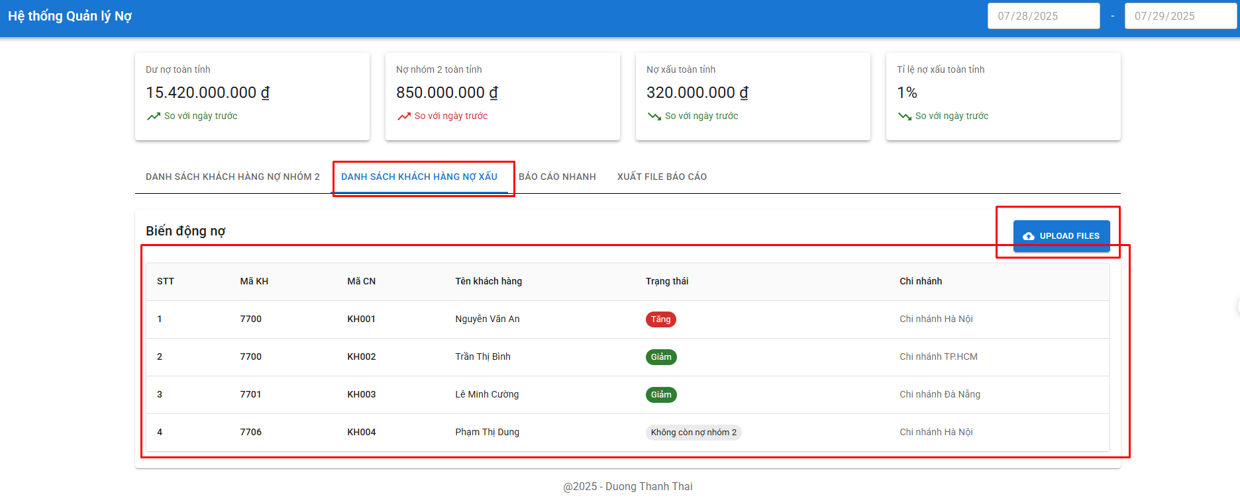
Trường | Cách tính |  | Mô Tả
 | File sử dụng: 10.8 NX và 11.8 NX; trong Folder BAO CAO CHI TIET
Bảng thống kê danh sách có biến động nợ xấu | Trường hợp | Kết quả trả ra | Dò các khách hàng thay đổi dư nợ (tăng, giảm, không còn nợ xấu, xuất hiện mới) giữa ngày mới và ngày cũ.
 | “Mã kháchh hàng” có trong file 11.8 NX nhưng không có trong file 10.8 NX | - Mã Kháchh hàng
 |  | - Tên khách hàng có “Mã Kháchh hàng” đó.
 |  | - Trạng thái: Xuất hiện mới
 |  | - Mã Chi nhánh: Cột “Tên chi nhánh” trong file 11.8 NX
 | “Mã kháchh hàng” không có trong file 11.8 NX nhưng có trong file 10.8 NX | - Mã Kháchh hàng
 |  | - Tên khách hàng có “Mã Kháchh hàng” đó.
 |  | - Trạng thái: Không còn nợ xấu
 |  | - Mã Chi nhánh: Cột “Tên chi nhánh” trong file 10.8 NX ứng với "Mã kháchh hàng" tương ứng đó
 | “Mã kháchh hàng” có ở cả 2 file 11.8 NX và file 10.8 NX | - Tiến hành lấy cột “tổng số” trong file 11.8 NX - (trừ) cột “tổng số” trong file 10.8 NX ứng với “Mã kháchh hàng” đó
 |  | · If kết quả trừ = 0 => Không hiện lên bảng.
 |  | · If kết quả > 0 => Trả ra: Mã Kháchh hàng, Tên khách hàng có “Mã Kháchh hàng” đó, Trạng thái: Tăng nợ nhóm xấu
 |  | · If kết quả < 0 => Trả ra: Mã Kháchh hàng, Tên khách hàng có “Mã Kháchh hàng” đó, Trạng thái: Giảm nợ nhóm xấu

4. BAO CAO NHANH
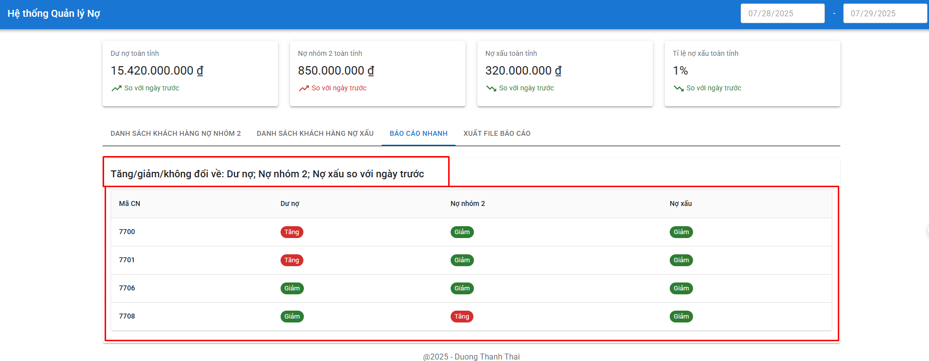
Cách tính |  |  |  | Mô tả
Mã Chi nhánh | Dư nợ | Nợ nhóm 2 | Nợ xấu (Nợ xấu = tổng dư nợ - nợ nhóm 1 - nợ nhóm 2)
7700 | - Tính toán = Cột tongduno (Agribank CN Kien Giang; file: 11.08 TOAN TINH; Folder: BC TONG) – (trừ) Cột tongduno (Agribank CN Kien Giang; file: 10.08 TOAN TINH; Folder: BC TONG) - Trả ra: if (tính toán >0) => Tăng; If (tính toán <0) => Giảm; If (tính toán =0) => Không có sự biến động | - Tính toán = Cột nhom2 (Agribank CN Kien Giang; file: 11.08 TOAN TINH; Folder: BC TONG) – (trừ) Cột nhom2 (Agribank CN Kien Giang; file: 10.08 TOAN TINH; Folder: BC TONG) - Trả ra: if (tính toán >0) => Tăng; If (tính toán <0) => Giảm; If (tính toán =0) => Không có sự biến động | - Tính toán = [cột tongduno(Agribank CN Kien Giang; file: 11.08 TOAN TINH; Folder: BC TONG) - tổng của cột nhom2, nhom1 (Agribank CN Kien Giang; file: 11.08 TOAN TINH; Folder: BC TONG)] – (trừ) [cột tongduno(Agribank CN Kien Giang; file: 10.08 TOAN TINH; Folder: BC TONG) - tổng của cột nhom2, nhom1 (Agribank CN Kien Giang; file: 10.08 TOAN TINH; Folder: BC TONG)] - Trả ra: if (tính toán >0) => Tăng; If (tính toán <0) => Giảm; If (tính toán =0) => Không có sự biến động | Bảng cho thấy dược các chi nhánh nào đang có tăng,giảm, không đổi ở các chỉ tiêu dư nợ, nợ xấu, nợ nhóm 2
7701 | - Tính toán = Cột tongduno (Agribank CN Kiên Lương Kiên Giang; file: 11.08 TOAN TINH; Folder: BC TONG) – (trừ) Cột tongduno (Agribank CN Kiên Lương Kiên Giang; file: 10.08 TOAN TINH; Folder: BC TONG) - Trả ra: if (tính toán >0) => Tăng; If (tính toán <0) => Giảm; If (tính toán =0) => Không có sự biến động | - Tính toán = Cột nhom2 (Agribank CN Kiên Lương Kiên Giang; file: 11.08 TOAN TINH; Folder: BC TONG) – (trừ) Cột nhom2 (Agribank CN Kiên Lương Kiên Giang; file: 10.08 TOAN TINH; Folder: BC TONG) - Trả ra: if (tính toán >0) => Tăng; If (tính toán <0) => Giảm; If (tính toán =0) => Không có sự biến động | - Tính toán = [cột tongduno(Agribank CN Kiên Lương Kien Giang; file: 11.08 TOAN TINH; Folder: BC TONG) - tổng của cột nhom2, nhom1 (Agribank CN Kiên Lương Kien Giang; file: 11.08 TOAN TINH; Folder: BC TONG)] – (trừ) [cột tongduno(Agribank CN Kiên Lương Kien Giang; file: 10.08 TOAN TINH; Folder: BC TONG) - tổng của cột nhom2, nhom1 (Agribank CN Kiên Lương Kien Giang; file: 10.08 TOAN TINH; Folder: BC TONG)] - Trả ra: if (tính toán >0) => Tăng; If (tính toán <0) => Giảm; If (tính toán =0) => Không có sự biến động
7706 | - Tính toán = Cột tongduno (Agribank CN Hòn Đất Kiên Giang; file: 11.08 TOAN TINH; Folder: BC TONG) – (trừ) Cột tongduno (Agribank CN Hòn Đất Kiên Giang; file: 10.08 TOAN TINH; Folder: BC TONG) - Trả ra: if (tính toán >0) => Tăng; If (tính toán <0) => Giảm; If (tính toán =0) => Không có sự biến động | - Tính toán = Cột nhom2 (Agribank CN Hòn Đất Kiên Giang; file: 11.08 TOAN TINH; Folder: BC TONG) – (trừ) Cột nhom2 (Agribank CN Hòn Đất Kiên Giang; file: 10.08 TOAN TINH; Folder: BC TONG) - Trả ra: if (tính toán >0) => Tăng; If (tính toán <0) => Giảm; If (tính toán =0) => Không có sự biến động | - Tính toán = [cột tongduno(Agribank CN Hòn Đất Kien Giang; file: 11.08 TOAN TINH; Folder: BC TONG) - tổng của cột nhom2, nhom1 (Agribank CN Hòn Đất Kien Giang; file: 11.08 TOAN TINH; Folder: BC TONG)] – (trừ) [cột tongduno(Agribank CN Hòn Đất Kien Giang; file: 10.08 TOAN TINH; Folder: BC TONG) - tổng của cột nhom2, nhom1 (Agribank CN Hòn Đất Kien Giang; file: 10.08 TOAN TINH; Folder: BC TONG)] - Trả ra: if (tính toán >0) => Tăng; If (tính toán <0) => Giảm; If (tính toán =0) => Không có sự biến động
7708 | - Tính toán = Cột tongduno (Agribank CN Kiên Hải Kien Giang; file: 11.08 TOAN TINH; Folder: BC TONG) – (trừ) Cột tongduno (Agribank CN Kiên Hải Kien Giang; file: 10.08 TOAN TINH; Folder: BC TONG) - Trả ra: if (tính toán >0) => Tăng; If (tính toán <0) => Giảm; If (tính toán =0) => Không có sự biến động | - Tính toán = Cột nhom2 (Agribank CN Kiên Hải Kien Giang; file: 11.08 TOAN TINH; Folder: BC TONG) – (trừ) Cột nhom2 (Agribank CN Kiên Hải Kien Giang; file: 10.08 TOAN TINH; Folder: BC TONG) - Trả ra: if (tính toán >0) => Tăng; If (tính toán <0) => Giảm; If (tính toán =0) => Không có sự biến động | - Tính toán = [cột tongduno(Agribank CN Kiên Hải Kien Giang; file: 11.08 TOAN TINH; Folder: BC TONG) - tổng của cột nhom2, nhom1 (Agribank CN Kiên Hải Kien Giang; file: 11.08 TOAN TINH; Folder: BC TONG)] – (trừ) [cột tongduno(Agribank CN Kiên Hải Kien Giang; file: 10.08 TOAN TINH; Folder: BC TONG) - tổng của cột nhom2, nhom1 (Agribank CN Kiên Hải Kien Giang; file: 10.08 TOAN TINH; Folder: BC TONG)] - Trả ra: if (tính toán >0) => Tăng; If (tính toán <0) => Giảm; If (tính toán =0) => Không có sự biến động
7711 | - Tính toán = Cột tongduno (Agribank CN Hà Tiên Kien Giang; file: 11.08 TOAN TINH; Folder: BC TONG) – (trừ) Cột tongduno (Agribank CN Hà Tiên Kien Giang; file: 10.08 TOAN TINH; Folder: BC TONG) - Trả ra: if (tính toán >0) => Tăng; If (tính toán <0) => Giảm; If (tính toán =0) => Không có sự biến động | - Tính toán = Cột nhom2 (Agribank CN Hà Tiên Kien Giang; file: 11.08 TOAN TINH; Folder: BC TONG) – (trừ) Cột nhom2 (Agribank CN Hà Tiên Kien Giang; file: 10.08 TOAN TINH; Folder: BC TONG) - Trả ra: if (tính toán >0) => Tăng; If (tính toán <0) => Giảm; If (tính toán =0) => Không có sự biến động | - Tính toán = [cột tongduno(Agribank CN Hà Tiên Kien Giang; file: 11.08 TOAN TINH; Folder: BC TONG) - tổng của cột nhom2, nhom1 (Agribank CN Hà Tiên Kien Giang; file: 11.08 TOAN TINH; Folder: BC TONG)] – (trừ) [cột tongduno(Agribank CN Hà Tiên Kien Giang; file: 10.08 TOAN TINH; Folder: BC TONG) - tổng của cột nhom2, nhom1 (Agribank CN Hà Tiên Kien Giang; file: 10.08 TOAN TINH; Folder: BC TONG)] - Trả ra: if (tính toán >0) => Tăng; If (tính toán <0) => Giảm; If (tính toán =0) => Không có sự biến động
7712 | - Tính toán = Cột tongduno (Agribank CN Ba Hòn Kien Giang; file: 11.08 TOAN TINH; Folder: BC TONG) – (trừ) Cột tongduno (Agribank CN Ba Hòn Kien Giang; file: 10.08 TOAN TINH; Folder: BC TONG) - Trả ra: if (tính toán >0) => Tăng; If (tính toán <0) => Giảm; If (tính toán =0) => Không có sự biến động | - Tính toán = Cột nhom2 (Agribank CN Ba Hòn Kien Giang; file: 11.08 TOAN TINH; Folder: BC TONG) – (trừ) Cột nhom2 (Agribank CN Ba Hòn Kien Giang; file: 10.08 TOAN TINH; Folder: BC TONG) - Trả ra: if (tính toán >0) => Tăng; If (tính toán <0) => Giảm; If (tính toán =0) => Không có sự biến động | - Tính toán = [cột tongduno(Agribank CN Ba Hòn Kien Giang; file: 11.08 TOAN TINH; Folder: BC TONG) - tổng của cột nhom2, nhom1 (Agribank CN Ba Hòn Kien Giang; file: 11.08 TOAN TINH; Folder: BC TONG)] – (trừ) [cột tongduno(Agribank CN Ba Hòn Kien Giang; file: 10.08 TOAN TINH; Folder: BC TONG) - tổng của cột nhom2, nhom1 (Agribank CN Ba Hòn Kien Giang; file: 10.08 TOAN TINH; Folder: BC TONG)] - Trả ra: if (tính toán >0) => Tăng; If (tính toán <0) => Giảm; If (tính toán =0) => Không có sự biến động
7713 | - Tính toán = Cột tongduno (Agribank CN Rạch Sỏi Kien Giang; file: 11.08 TOAN TINH; Folder: BC TONG) – (trừ) Cột tongduno (Agribank CN Rạch Sỏi Kien Giang; file: 10.08 TOAN TINH; Folder: BC TONG) - Trả ra: if (tính toán >0) => Tăng; If (tính toán <0) => Giảm; If (tính toán =0) => Không có sự biến động | - Tính toán = Cột nhom2 (Agribank CN Rạch Sỏi Kien Giang; file: 11.08 TOAN TINH; Folder: BC TONG) – (trừ) Cột nhom2 (Agribank CN Rạch Sỏi Kien Giang; file: 10.08 TOAN TINH; Folder: BC TONG) - Trả ra: if (tính toán >0) => Tăng; If (tính toán <0) => Giảm; If (tính toán =0) => Không có sự biến động | - Tính toán = [cột tongduno(Agribank CN Rạch Sỏi Kien Giang; file: 11.08 TOAN TINH; Folder: BC TONG) - tổng của cột nhom2, nhom1 (Agribank CN Rạch Sỏi Kien Giang; file: 11.08 TOAN TINH; Folder: BC TONG)] – (trừ) [cột tongduno(Agribank CN Rạch Sỏi Kien Giang; file: 10.08 TOAN TINH; Folder: BC TONG) - tổng của cột nhom2, nhom1 (Agribank CN Rạch Sỏi Kien Giang; file: 10.08 TOAN TINH; Folder: BC TONG)] - Trả ra: if (tính toán >0) => Tăng; If (tính toán <0) => Giảm; If (tính toán =0) => Không có sự biến động
7715 | - Tính toán = Cột tongduno (Agribank CN Rạch Giá Kien Giang; file: 11.08 TOAN TINH; Folder: BC TONG) – (trừ) Cột tongduno (Agribank CN Rạch Giá Kien Giang; file: 10.08 TOAN TINH; Folder: BC TONG) - Trả ra: if (tính toán >0) => Tăng; If (tính toán <0) => Giảm; If (tính toán =0) => Không có sự biến động | - Tính toán = Cột nhom2 (Agribank CN Rạch Giá Kien Giang; file: 11.08 TOAN TINH; Folder: BC TONG) – (trừ) Cột nhom2 (Agribank CN Rạch Giá Kien Giang; file: 10.08 TOAN TINH; Folder: BC TONG) - Trả ra: if (tính toán >0) => Tăng; If (tính toán <0) => Giảm; If (tính toán =0) => Không có sự biến động | - Tính toán = [cột tongduno(Agribank CN Rạch Giá Kien Giang; file: 11.08 TOAN TINH; Folder: BC TONG) - tổng của cột nhom2, nhom1 (Agribank CN Rạch Giá Kien Giang; file: 11.08 TOAN TINH; Folder: BC TONG)] – (trừ) [cột tongduno(Agribank CN Rạch Giá Kien Giang; file: 10.08 TOAN TINH; Folder: BC TONG) - tổng của cột nhom2, nhom1 (Agribank CN Rạch Giá Kien Giang; file: 10.08 TOAN TINH; Folder: BC TONG)] - Trả ra: if (tính toán >0) => Tăng; If (tính toán <0) => Giảm; If (tính toán =0) => Không có sự biến động
7716 | - Tính toán = Cột tongduno (Agribank CN Mỹ Lâm Kien Giang; file: 11.08 TOAN TINH; Folder: BC TONG) – (trừ) Cột tongduno (Agribank CN Mỹ Lâm Kien Giang; file: 10.08 TOAN TINH; Folder: BC TONG) - Trả ra: if (tính toán >0) => Tăng; If (tính toán <0) => Giảm; If (tính toán =0) => Không có sự biến động | - Tính toán = Cột nhom2 (Agribank CN Mỹ Lâm Kien Giang; file: 11.08 TOAN TINH; Folder: BC TONG) – (trừ) Cột nhom2 (Agribank CN Mỹ Lâm Kien Giang; file: 10.08 TOAN TINH; Folder: BC TONG) - Trả ra: if (tính toán >0) => Tăng; If (tính toán <0) => Giảm; If (tính toán =0) => Không có sự biến động | - Tính toán = [cột tongduno(Agribank CN Mỹ Lâm Kien Giang; file: 11.08 TOAN TINH; Folder: BC TONG) - tổng của cột nhom2, nhom1 (Agribank CN Mỹ Lâm Kien Giang; file: 11.08 TOAN TINH; Folder: BC TONG)] – (trừ) [cột tongduno(Agribank CN Mỹ Lâm Kien Giang; file: 10.08 TOAN TINH; Folder: BC TONG) - tổng của cột nhom2, nhom1 (Agribank CN Mỹ Lâm Kien Giang; file: 10.08 TOAN TINH; Folder: BC TONG)] - Trả ra: if (tính toán >0) => Tăng; If (tính toán <0) => Giảm; If (tính toán =0) => Không có sự biến động

5. FILE XUAT TU HE THONG
GIANG
PHÒNG KHCN
***** LƯU Ý: SỐ LIỆU LẤY TỪ IPUT PHẢI CHIA 10^6 ĐỂ QUY LẠI TRIỆU ĐỒNG
SỐ LIỆU TÍN DỤNG
Đến ngày ..../..../......
I. | NỢ NHÓM 2
 |  |  |  |  |  |  |  |  |  |  |  |  |  |  | Đơn vị tính: triệu đồng
STT | CN | DƯ NỢ |  |  |  |  | NỢ NHÓM 2
 |  |  |  |  |  |  | So sánh SL ngày 31/12/2024 |  |  |  |  | So sánh SL ngày trước liền kề
 |  | 31/12/2024 | Số liệu ngày trước | Số liệu ngày mới nhất | Tăng/Giảm so 31/12 | Tăng/Giảm so ngày trước | 31/12/2024 |  | Ngày mới nhất |  | Tăng/Giảm | Số liệu ngày trước |  | Ngày mới nhất |  | Tăng/Giảm
 |  |  |  |  |  |  | Dư nợ N2 | Tỷ lệ | Dư nợ N2 | Tỷ lệ |  | Dư nợ N2 | Tỷ lệ | Dư nợ N2 | Tỷ lệ
 | 1 | 2 | 3 | 4 | 5=4-2 | 6=4-3 | 7 | 8 | 9 | 10=9/4*100 | 11=9-7 | 12 | 13 =12/3*100 | 14=9 | 15=10 | 16=14-12
1 | 7700 | 2,819,707 | {aaa} | {aaj} | {aas} | {abc} | 28,911 | 1.03% | {abl} | {abu} | {acd} | {acm} | {acv} | {ade} | {and} | {adw}
1.1 | Hội Sở | 2,307,009 | {xxa} | {xxc} | {xxe} | {xxg} | 23,356 | 1.01% | {xxi} | {xxl} | {xxn} | {xxo} | {xxr | {xxt} | {xxv} | {xxx}
1.2 | PGD01 | 512,698 | {xxb} | {xxd} | {xxf} | {xxh} | 5,555 | 1.08% | {xxj} | {xxm} | {xxk} | {xxp} | {xxs} | {xxu} | {xxw} | {xxy}
2 | 7701 | 888,828 | {aab} | {aak} | {aat} | {abd} | 1,348 | 0.15% | {abm} | {abv} | {ace} | {acn} | {acw} | {adf} | {ado} | {adx}
3 | 7706 | 1,726,583 | {aac} | {aal} | {aau} | {abe} | 1,429 | 0.08% | {abn} | {abw} | {acf} | {aco} | {acx} | {adg} | {adp} | {ady}
4 | 7708 | 748,955 | {aad} | {aam} | {aav} | {abf} | 6,877 | 0.92% | {abo} | {abx} | {acg} | {acp} | {acy} | {adh} | {adq} | {adz}
5 | 7711 | 1,643,004 | {aae} | {aan} | {aaw} | {abg} | 27,814 | 1.69% | {abp} | {aby} | {ach} | {acq} | {acz} | {adi} | {adr} | {aea}
6 | 7712 | 1,301,903 | {aaf} | {aao} | {aax} | {abh} | 13,209 | 1.01% | {abq} | {abz} | {aci} | {acr} | {ada} | {adj} | {ads} | {aeb}
7 | 7713 | 2,160,442 | {aag} | {aap} | {aay} | {abi} | 26,034 | 1.21% | {abr} | {aca} | {acj} | {acs} | {adb} | {adk} | {adt} | {aec}
8 | 7715 | 1,919,733 | {aah} | {aaq} | {aaz} | {abj} | 10,012 | 0.52% | {abs} | {acb} | {ack} | {acct} | {adc} | {adl} | {adu} | {aed}
9 | 7716 | 1,593,433 | {aai} | {aar} | {aba} | {abk} | 363 | 0.02% | {abt} | {acc} | {acl} | {acu} | {add} | {adm} | {adv} | {aee}
 | Tổng cộng | 14,802,588 | =SUM(D13:D23)-D14-D15 | =SUM(E13:E23)-E14-E15 | =SUM(F13:F23)-F14-F15 | =E24-D24 | 115,997 | 0.78% | =SUM(J13:J23)-J14-J15 | =J24/E24 | =SUM(L13:L23)-L14-L15 | =SUM(M13:M23)-M14-M15 | =M24/D24 | =SUM(O13:O23)-O14-O15 | =O24/E24 | =SUM(Q13:Q23)-Q14-Q15

II. | NỢ XẤU
 |  |  |  |  |  |  |  |  |  |  |  |  |  |  | Đơn vị tính: triệu đồng
STT | CN | DƯ NỢ |  |  |  |  | NỢ XẤU
 |  |  |  |  |  |  | So sánh SL ngày 31/12/2024 |  |  |  |  | So sánh SL ngày trước liền kề
 |  | 31/12/2024 | Số liệu ngày trước | Số liệu ngày mới nhất | Tăng/Giảm so 31/12 | Tăng/Giảm so ngày trước | 31/12/2024 |  | Ngày mới nhất |  | Tăng/Giảm | Số liệu ngày trước |  | Ngày mới nhất |  | Tăng/Giảm
 |  |  |  |  |  |  | Nợ xấu | Tỷ lệ | Nợ xấu | Tỷ lệ |  | Nợ xấu | Tỷ lệ | Nợ xấu | Tỷ lệ
 | 1 | 2 | 3 | 4 | 5=4-2 | 6=4-3 | 7 | 8 | 9 | 10=9/4*100 | 11=9-7 | 12 | 13 =12/3*100 | 14=9 | 15=10 | 16=14-12
1 | 7700 | 2,819,707 | {a1a} | {a1j} | {a1s} | {a2c} | 72,961 | 2.59% | {a2l} | {a2u} | {a3d} | {a3m} | {a3v} | {a4e} | {and} | {a4w}
1.1 | Hội Sở | 2,307,009 | {xya} | {xyc} | {xye} | {xyg} | 24,564 | 1.06% | {xyi} | {xyl} | {xyn} | {xyo} | {xyr | {xyt} | {xyv} | {xyx}
1.2 | PGD01 | 512,698 | {xyb} | {xyd} | {xyf} | {xyh} | 48,397 | 9.44% | {xyj} | {xym} | {xyk} | {xyp} | {xys} | {xyu} | {xyw} | {xyy}
2 | 7701 | 888,828 | {a1b} | {a1k} | {a1t} | {a2d} | 19,010 | 2.14% | {a2m} | {a2v} | {a3e} | {a3n} | {a3w} | {a4f} | {a4o} | {a4x}
3 | 7706 | 1,726,583 | {a1c} | {a1l} | {a1u} | {a2e} | - | 0.00% | {a2n} | {a2w} | {a3f} | {a3o} | {a3x} | {a4g} | {a4p} | {a4y}
4 | 7708 | 748,955 | {a1d} | {a1m} | {a1v} | {a2f} | 9,313 | 1.24% | {a2o} | {a2x} | {a3g} | {a3p} | {a3y} | {a4h} | {a4q} | {a4z}
5 | 7711 | 1,643,004 | {a1e} | {a1n} | {a1w} | {a2g} | 98,101 | 5.97% | {a2p} | {a2y} | {a3h} | {a3q} | {a3z} | {a4i} | {a4r} | {a5a}
6 | 7712 | 1,301,903 | {a1f} | {a1o} | {a1x} | {a2h} | 3,670 | 0.28% | {a2q} | {a2z} | {a3i} | {a3r} | {a4a} | {a4j} | {a4s} | {a5b}
7 | 7713 | 2,160,442 | {a1g} | {a1p} | {a1y} | {a2i} | 4,229 | 0.20% | {a2r} | {a3a} | {a3j} | {a3s} | {a4b} | {a4k} | {a4t} | {a5c}
8 | 7715 | 1,919,733 | {a1h} | {a1q} | {a1z} | {a2j} | 8,977 | 0.47% | {a2s} | {a3b} | {a3k} | {a3ct} | {a4c} | {a4l} | {a4u} | {a5d}
9 | 7716 | 1,593,433 | {a1i} | {a1r} | {a2a} | {a2k} | 1,877 | 0.12% | {a2t} | {a3c} | {a3l} | {a3u} | {a4d} | {a4m} | {a4v} | {a5e}
 | Tổng cộng | 14,802,588 | =SUM(D33:D43)-D34-D35 | =SUM(E33:E43)-E34-E35 | =SUM(F33:F43)-F34-F35 | =E44-D44 | 218,138 | 1.47% | =SUM(J33:J43)-J34-J35 | =J44/E44 | =SUM(L33:L43)-L34-L35 | =SUM(M33:M43)-M34-M35 | =M44/D44 | =SUM(J33:J43)-J34-J35 | =O44/E44 | =SUM(Q33:Q43)-Q34-Q35

 |  |  |  |  |  |  |  |  |  |  | An Giang, ngày .... tháng .... năm ....
 |  |  | Lập bảng |  |  |  |  |  |  |  | TP. PHÒNG KHCN

